SC-10 PN2 PRIMARIO
 |  |  |  | BETONEIRA |  |  |  |  |  |  |  |  |  |  |  |  |  |  |  |  |  |  |  |  |  |  |  |  | BT1 |  |  |  |  |  |  | data | se concretada marque "x" | se concretado | IDENT. TANQUE | PLACA | TIPO
 |  |  |  |  |  |  |  |  |  |  |  |  |  |  |  |  |  |  |  |  |  |  |  |  |  |  |  |  | NF=> | 791 | FLOW=> |  | vol(m³) | 1 | X
 | NUMERO CONCRETAGEM |  | 169 | QUAL É A OBRA | PRIMARIO |  | PRIMARIO |  | PRIMARIO |  | PRIMARIO |  | PRIMARIO |  | PRIMARIO |  | PRIMARIO |  | PRIMARIO |  | PRIMARIO |  | PRIMARIO |  | PRIMARIO |  | PRIMARIO |  | SERIE=> | 1169 | HORA LANÇ => |  |  | 2 | X
data: |  | 2025-12-22 |  | Placa n° => | PR_PN-89 |  | PR_PN-90 |  | PR_PN-91 |  | PR_PN-92 |  | PR_PN-94 |  | PR_PN-96 |  | PR_PN-100 |  | PR_PN-101 |  | PR_PNI-63 |  | PR_PN-102 |  | PR_PNI-69 |  | PR_PNI-75 |  | HORA ROMP. | CP1 (20H) | CP2 (20H) | CP3 (28D) | CP4 (28D) | 3 | X
 |  |  |  | TIPO | P |  | P |  | P |  | P |  | P |  | P |  | P |  | P |  | PNI |  | P |  | PNI |  | PNI |  | RESIST. |  |  |  |  | 4 | X
HORA INICIO |  |  |  | INSERTS | NÃO TEM CHAPA |  | NÃO TEM CHAPA |  | NÃO TEM CHAPA |  | NÃO TEM CHAPA |  | NÃO TEM CHAPA |  | NÃO TEM CHAPA |  | NÃO TEM CHAPA |  | NÃO TEM CHAPA |  | 02- 150X150 #3/8 |  | NÃO TEM CHAPA |  | 02- 150X150 #3/8 |  | 02- 150X150 #3/8 |  | BT2 |  |  |  |  | 5 | X
 |  | PISTA -002 |  |  |  |  |  |  |  |  |  |  |  |  |  |  |  |  |  |  |  |  |  |  |  |  |  |  |  |  |  |  |  | 6 | X
 |  |  |  | FORMAS | F1 |  | F2 |  | F3 |  | F4 |  | F5 |  | F6 |  | F7 |  | F8 |  | F9 |  | F10 |  | F11 |  | F12 |  | NF=> | 792 | FLOW=> |  | vol(m³)
 | item | descrição das inspeções |  |  | ok | corrigir | ok | corrigir | ok | corrigir | ok | corrigir | ok | corrigir | ok | corrigir | ok | corrigir | ok | corrigir | ok | corrigir | ok | corrigir | ok | corrigir | ok | corrigir | SERIE=> | 1170 | HORA LANÇ =>
 |  |  |  |  |  |  |  |  |  |  |  |  |  |  |  |  |  |  |  |  |  |  |  |  |  |  |  |  | HORA ROMP. | CP1 (20H) | CP2 (20H) | CP3 (28D) | CP4 (28D)
 | 1 | QTDE DE CABOS E ALONGAMENTOS 16 C 321A356 |  |  |  |  |  |  |  |  |  |  |  |  |  |  |  |  |  |  |  |  |  |  |  |  |  |  | RESIST.
 | 2 | PÉ 2X M24 |  |  |  |  |  |  |  |  |  |  |  |  |  |  |  |  |  |  |  |  |  |  |  |  |  |  | BT3
 | 3 | INJETOR 1X |  |  |  |  |  |  |  |  |  |  |  |  |  |  |  |  |  |  |  |  |  |  |  |  |  |  | NF=> | 793 | FLOW=> |  | vol(m³)
 | 4 | VERIFICAR MEDIDA TPO PLACA ATE CANALETA 1,225 |  |  |  |  |  |  |  |  |  |  |  |  |  |  |  |  |  |  |  |  |  |  |  |  |  |  | SERIE=> | 1171 | HORA LANÇ =>
 | 5 | JUNÇÃO 3/8 X 25 MM FLUTUADOR 2X |  |  |  |  |  |  |  |  |  |  |  |  |  |  |  |  |  |  |  |  |  |  |  |  |  |  | HORA ROMP. | CP1 (20H) | CP2 (20H) | CP3 (28D) | CP4 (28D)
 | 6 | ESCORA 5,50 DO PÉ 5/8 |  |  |  |  |  |  |  |  |  |  |  |  |  |  |  |  |  |  |  |  |  |  |  |  |  |  | RESIST.
 | 7 | RECOBRIMENTO SUPERIOR/ INFERIOR E LATERIAS
 | 8 | VIGAS LATERAIAS (ESTRIBOS E BARRAS) |  |  |  |  |  |  |  |  |  |  |  |  |  |  |  |  |  |  |  |  |  |  |  |  |  |  | BT4
 | 9 | ÂNGULO DE A CADA 5 CONCRETAGEM |  |  |  |  |  |  |  |  |  |  |  |  |  |  |  |  |  |  |  |  |  |  |  |  |  |  | NF=> | 794 | FLOW=> |  | vol(m³)
 | 10 | REFORÇO DE CABEÇA E PE |  |  |  |  |  |  |  |  |  |  |  |  |  |  |  |  |  |  |  |  |  |  |  |  |  |  | SERIE => | 1172 | HORA LANÇ =>
 | 11 | ESPAÇADOR DE TELA A TELA E VIGA |  |  |  |  |  |  |  |  |  |  |  |  |  |  |  |  |  |  |  |  |  |  |  |  |  |  | HORA ROMP. | CP1 (20H) | CP2 (20H) | CP3 (28D) | CP4 (28D)
 | 12 | FECHAMENTO FORMA LATERAL (PINAGEM) (dois lados) |  |  |  |  |  |  |  |  |  |  |  |  |  |  |  |  |  |  |  |  |  |  |  |  |  |  | RESIST.
 | 13 | DIMENSÕES DA PLACA (DIVISORIA ESCOSTADAS NA TRAVA)
 | 14 | TELAS SUPERIOR E INFERIOR ESTAO ATADAS |  |  |  |  |  |  |  |  |  |  |  |  |  |  |  |  |  |  |  |  |  |  |  |  |  |  | BT5
 | 15 | QTDE DE BAINHAS (12 NO NEREDA E 6 NO PRIMARIO) E SE ESTAO ATADAS NA ZONA |  |  |  |  |  |  |  |  |  |  |  |  |  |  |  |  |  |  |  |  |  |  |  |  |  |  | NF=> |  | FLOW=> |  | vol(m³)
 | 16 | MEDIDAS DE TOPO DE FORMA (2380 NO PRIMARIO); (2375 NO NEREDA) |  |  |  |  |  |  |  |  |  |  |  |  |  |  |  |  |  |  |  |  |  |  |  |  |  |  | SERIE=> |  | HORA LANÇ =>
 | 17 | CHAPAS DE INSERTOS |  |  |  |  |  |  |  |  |  |  |  |  |  |  |  |  |  |  |  |  |  |  |  |  |  |  | HORA ROMP. | CP1 (20H) | CP2 (20H) | CP3 (28D) | CP4 (28D)
 | 18 | SIKASWELL CHAPA DE TUBULAÇÃO |  |  |  |  |  |  |  |  |  |  |  |  |  |  |  |  |  |  |  |  |  |  |  |  |  |  | RESIST.
 | 19 | LIMPEZA : SOPRAGEM E COLETA DE ARRAMES
 | 20 |  |  |  |  |  |  |  |  |  |  |  |  |  |  |  |  |  |  |  |  |  |  |  |  |  |  |  | BT6
 | 21 | MOV: 4 X 5TON X 125CB + 4 X 5TON X 125ESF. PRIMARIO |  |  |  |  |  |  |  |  |  |  |  |  |  |  |  |  |  |  |  |  |  |  |  |  |  |  | NF => |  | FLOW=> |  | vol(m³)
 | 22 | EMENDAS |  |  |  |  |  |  |  |  |  |  |  |  |  |  |  |  |  |  |  |  |  |  |  |  |  |  | SERIE=> |  | HORA LANÇ =>
 |  |  |  |  | CABO 1 |  | CABO 2 |  | CABO 3 |  | CABO 4 |  | CABO 5 |  | CABO 6 |  | CABO 7 |  | CABO 8 |  |  |  |  |  |  |  |  |  | HORA ROMP. | CP1 (20H) | CP2 (20H) | CP3 (28D) | CP4 (28D)
 |  |  |  |  |  |  |  |  |  |  |  |  |  |  |  |  |  |  |  |  |  |  |  |  |  |  |  |  | RESIST.

 |  |  |  |  | CABO 09 |  | CABO 10 |  | CABO 11 |  | CABO 12 |  | CABO 13 |  | CABO 14 |  | CABO 15 |  | CABO 16

 |  |  |  |  | BOBINA N° |  |  |  | 1062631306 |  |  |  |  |  |  |  | BOBINA N° |  |  |  | 1062631306
 |  |  |  |  | DATA: |  |  |  | 2025-04-13 |  |  |  |  |  |  |  | DATA: |  |  |  | 2025-04-13

 | NUMERO CONCRETAGEM |  | 169 | QUAL É A OBRA | NEREDA |  | NEREDA |  | NEREDA |  | NEREDA |  | NEREDA |  | NEREDA |  | NEREDA |  | NEREDA |  | NEREDA |  | NEREDA |  | NEREDA |  | PRIMARIO
data: |  |  |  | Placa n° => | PR_PN-89 |  | PR_PN-90 |  | PR_PN-91 |  | PR_PN-92 |  | PR_PN-94 |  | PR_PN-96 |  | PR_PN-100 |  | PR_PN-101 |  | PR_PNI-63 |  | PR_PN-102 |  | PR_PNI-69 |  | PR_PNI-75
 |  |  |  | TIPO | P |  | P |  | P |  | P |  | P |  | P |  | P |  | P |  | PNI |  | P |  | PNI |  | PNI
 | RELATORIO POS ROMPIMENTO
 | 1 |  | VISTORIA SUPERFICIAL SE HÁ FISSURAS
 | 2 |  | VERIFICAR SE HÁ QUEBRAS DURANTE A DESFORMA
 | 3 |  | VERIFICAR SE FORAM ARMAZENDAS CORRETAMENTE
 | 4 |  | VERIFICAR SE ALGUMA IMPERFEIÇÃO NOTAVEM NO ATO DA DESFORMA
 | 5 |  | VERIFICAR SE BOLHAS DE AR LADO DIREITO
 | 6 |  | VERIFICAR SE MICROFISSURAS SUPERFICIAIS NA PLACA
 | 7
 | 8
 | 9
 | 10
 | 11
 | 12
 | 13
 | 14
 | 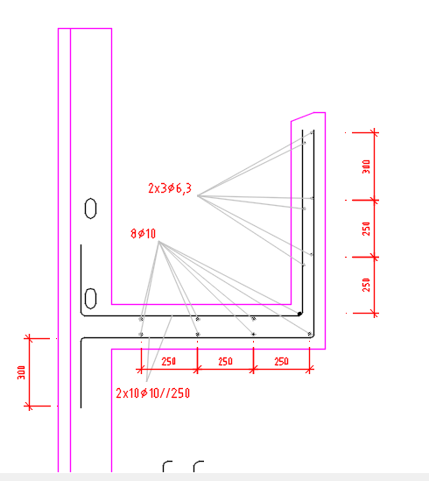 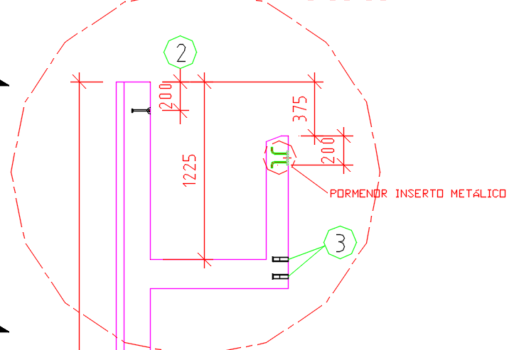 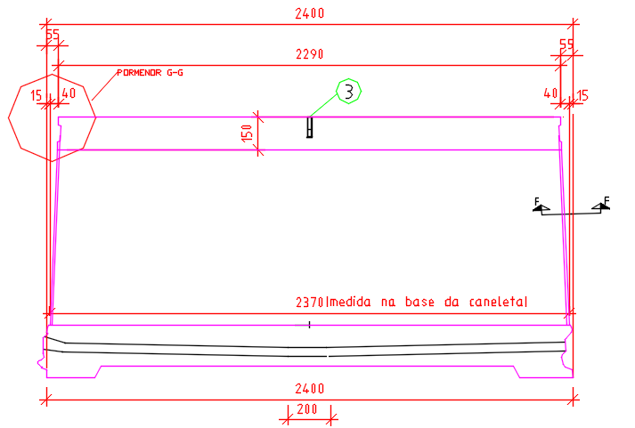 15

SC10(pf)
 | NUMERO CONCRETAGEM |  | 171 | QUAL É A OBRA |  |  | NEREDA |  |  |  |  | CERTIFICADO |  |  |  | vol(m3) | flow | NF | SERIE
data: |  | 2025-12-21 |  | Placa n° => |  |  | AER 2_PF-155 |  |  |  |  | 1063497359 |  |  | bt1 |  |  |  | 1631 | 378
 |  |  |  | TIPO | P |  | P |  |  |  |  | DATA DE FAB |  |  | bt2
HORA INICIO |  |  |  | INSERTS |  |  | #N/A |  |  |  |  | 2025-10-02
 |  | PISTA -PF
 |  |  |  | FORMAS | F1 |  | F2
 | item | descrição das inspeções |  |  | ok | corrigir | ok | corrigir | ok | corrigir |  |  |  |  |  |  |  |  |  | BT1 | SERIE: | 1631

 | 1 | QTDE DE CABOS E ALONGAMENTOS 18 Cabos 105A120 |  |  |  |  |  |  |  |  |  | CABO | ALONG. | ok | observação |  |  |  |  | CP1
 | 2 | PÉ 2X M36 |  |  |  |  |  |  |  |  |  | CABO 1 |  |  | ** inserir luva #5/8 para escora aparatir de 1,50mts de altura, desixando recuado 5 mm para dentro da placa
 | 3 | INJETOR 1X |  |  |  |  |  |  |  |  |  | CABO 2 |  |  | ** chapa de ancoragem 100x220x19 mm 1 em cada bainha |  |  |  |  | CP1
 | 4 | TELA VIVEIRO E REFORÇO 16 MM EM CIMA DOS PINOS IÇAMENTOS 4X 10 TON/340 3 "u" 10 MM E 1 BARRA 1 MTS - nereda |  |  |  |  |  |  |  |  |  | CABO 3 |  |  | ** verificar se molas não estao tocando o fundo do painels
 | 5 | JUNÇÃO 3/8 X 25 MM FLUTUADOR 2X |  |  |  |  |  |  |  |  |  | CABO 4 |  |  | ** verificar se total bainhas estao bem vedadas, para não entra concreto nelas,
 | 6 | ESCORA 6,00 DO PÉ 5/8 |  |  |  |  |  |  |  |  |  | CABO 5 |  |  | ** verificar e total toquinho de madeiras foram devidademente envelopados com lona - ajuda na desforma |  |  |  |  | BT2 | SERIE: | 1632
 | 7 | RECOBRIMENTO SUPERIOR/ INFERIOR E LATERIAS |  |  |  |  |  |  |  |  |  | CABO 6 |  |  |  |  |  |  |  | CP1
 | 8 | VIGAS LATERAIAS (ESTRIBOS E BARRAS) |  |  |  |  |  |  |  |  |  | CABO 7
 | 9 | ÂNGULO DE A CADA CONCRETAGEM |  |  |  |  |  |  |  |  |  | CABO 8 |  |  |  |  |  |  |  | CP1
 | 10 | REFORÇO DE CABEÇA E PE |  |  |  |  |  |  |  |  |  | CABO 9
 | 11 | ESPAÇADOR DE TELA A TELA E VIGA (36X) |  |  |  |  |  |  |  |  |  | CABO 10
 | 12 | FECHAMENTO FORMA LATERAL (PINAGEM) (dois lados) |  |  |  |  |  |  |  |  |  | CABO 11 |  |  |  |  |  |  |  | BT3 | SERIE:
 | 13 | DIMENSÕES DA PLACA (DIVISORIA ESCOSTADAS NA TRAVA) |  |  |  |  |  |  |  |  |  | CABO 12 |  |  |  |  |  |  |  | CP1
 | 14 | TELAS SUPERIOR E INFERIOR ESTAO ATADAS |  |  |  |  |  |  |  |  |  | CABO 13
 | 15 | QTDE DE BAINHAS (27 bainhas |  |  |  |  |  |  |  |  |  | CABO 14 |  |  |  |  |  |  |  | CP1
 | 16 | MEDIDAS DE TOPO DE FORMA (2378 NO aerador1 ) |  |  |  |  |  |  |  |  |  | CABO 15
 | 17 | CHAPAS DE INSERTOS |  |  |  |  |  |  |  |  |  | CABO 16
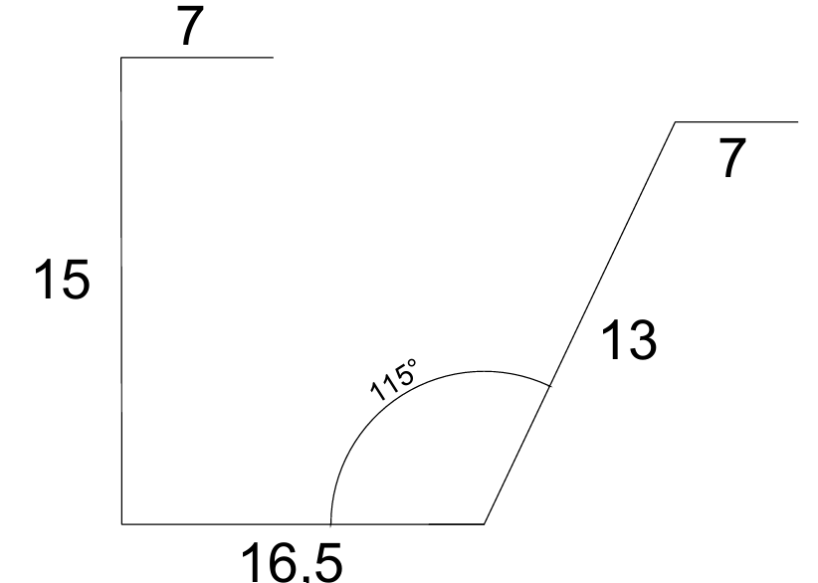
 | 18 | SIKASWELL CHAPA DE TUBULAÇÃO |  |  |  |  |  |  |  |  |  | CABO 17
 | 19 | LIMPEZA : SOPRAGEM E COLETA DE ARRAMES |  |  |  |  |  |  |  |  |  | CABO 18
 | 20 | MOV: 8 X 7,5TON X 175 esf
qtde
 | 21
 | 22 | EMENDAS

qtde
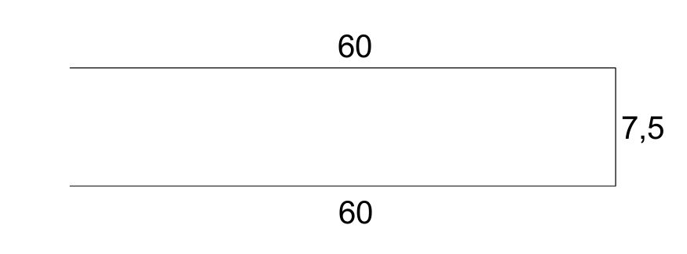 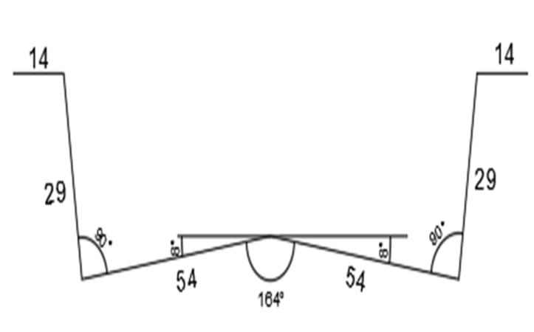 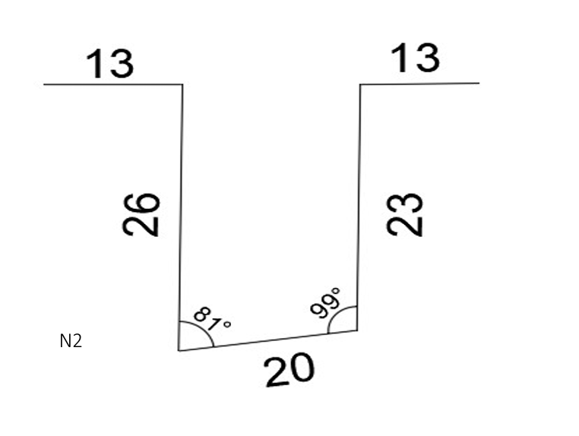 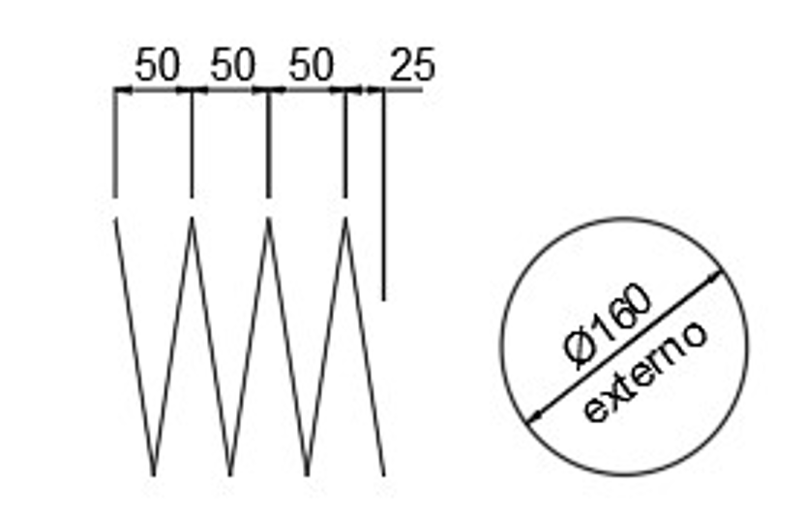 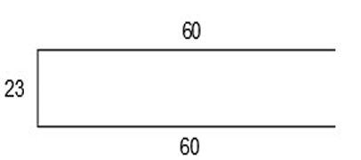 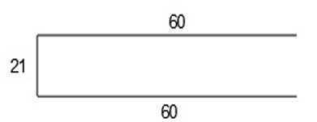
qtde
qtde
qtde
qtde
qtde
qtde

 | NUMERO CONCRETAGEM |  | 171 | QUAL É A OBRA | NEREDA |  | NEREDA |  | NEREDA |  | NEREDA |  | NEREDA | NEREDA |  | NEREDA |  | PRIMARIO
data: |  |  |  | Placa n° => | 0 |  | AER 2_PF-155 |  | 0 |  | 0 |  | 0 | 0 |  | 0 |  | #REF!
 |  |  |  | TIPO | P |  | P |  | 0 |  | 0 |  | 0 | 0 |  | 0 |  | 0
 | RELATORIO POS ROMPIMENTO
 | 1 |  | VISTORIA SUPERFICIAL SE HÁ FISSURAS
 | 2 |  | VERIFICAR SE HÁ QUEBRAS DURANTE A DESFORMA
 | 3 |  | VERIFICAR SE FORAM ARMAZENDAS CORRETAMENTE
 | 4 |  | VERIFICAR SE ALGUMA IMPERFEIÇÃO NOTAVEM NO ATO DA DESFORMA
 | 5 |  | VERIFICAR SE BOLHAS DE AR LADO DIREITO
 | 6 |  | VERIFICAR SE MICROFISSURAS SUPERFICIAIS NA PLACA
 | 7
 | 8
 | 9
 | 10
 | 11
 | 12
 | 13
 | 14
 | 15
 | 16
 | 17
 | 18
 | 19
 | 20
 | 21
 | 22
 |  |  |  |  |  |  |  |  |  |  | BT1
 |  |  |  |  |  |  |  |  |  |  | NF=> |  | 1253 | FLOW=> |  |  | vol(m³)
 |  |  |  |  |  |  |  |  |  |  | SERIE=> |  | 1631 | HORA LANÇ =>
 |  |  |  |  |  |  |  |  |  |  | HORA ROMP. |  | CP1 (20H) | CP2 (20H) |  | CP3 (28D) | CP4 (28D)
 |  |  |  |  |  |  |  |  |  |  | RESIST.

 |  |  |  |  |  |  |  |  |  |  | BT2
 |  |  |  |  |  |  |  |  |  |  | NF=> |  | 1254 | FLOW=> |  |  | vol(m³)
 |  |  |  |  |  |  |  |  |  |  | SERIE=> |  | 1632 | HORA LANÇ =>
 |  |  |  |  |  |  |  |  |  |  | HORA ROMP. |  | CP1 (20H) | CP2 (20H) |  | CP3 (28D) | CP4 (28D)
 |  |  |  |  |  |  |  |  |  |  | RESIST.

